Pinout
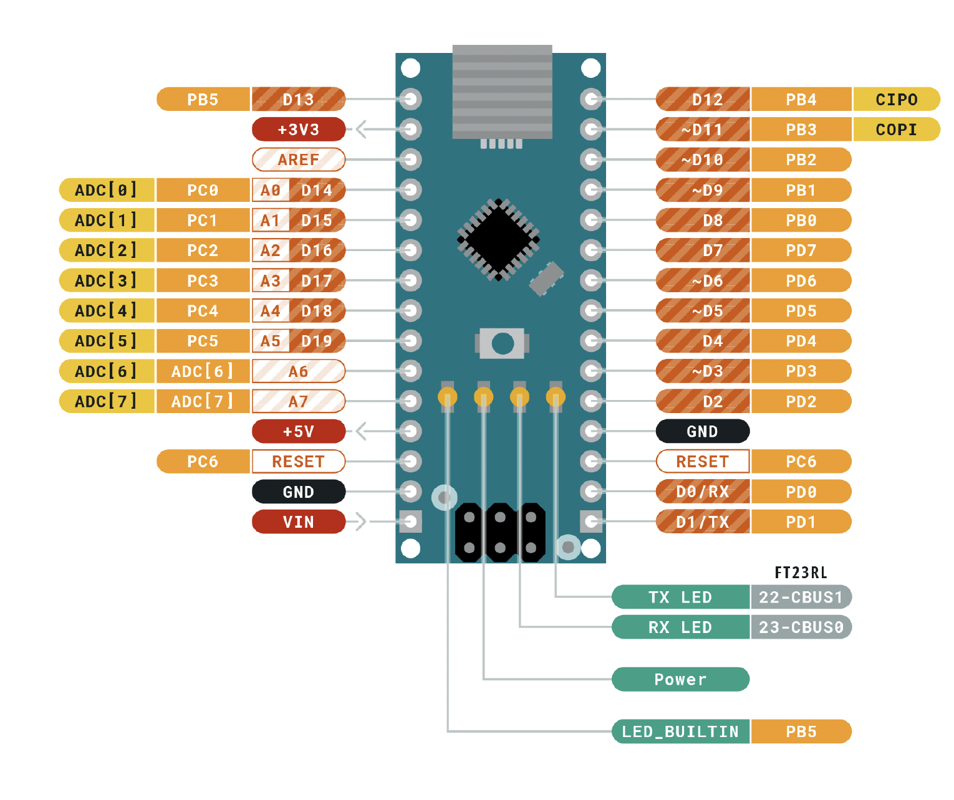
 |  | ATMEGA328P Pinout

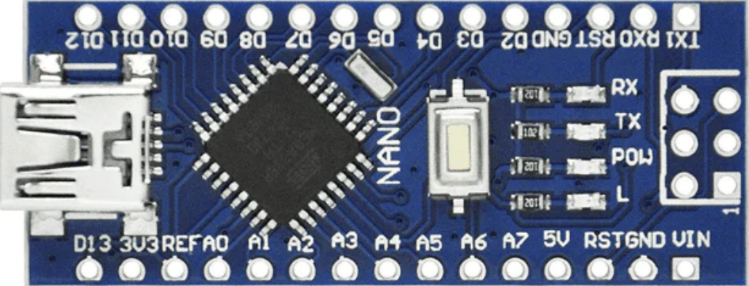
 |  | Función |  |  |  |  | Función
 |  | BUZZER | PB5 | D13 | D12 | PB4 | LED1_MODE
Entradas | Descripción |  | 3V3 |  | D11 | PB3 | LED2_MODE
PB_MODE | Botón que cambia el modo |  | REF |  | D10 | PB2 | PB_RES
PB_SUM | Botón que suma según el modo | TR1 | PC0 | A0 | D9 | PB1 | PB_SUM
PB_RES | Botón que resta según el modo | TR2 | PC1 | A1 | D8 | PB0 | PB_MODE
Salidas |  | TR3 | PC2 | A2 | D7 | PD7 | DISPP
DISPA | Led A del display | TR4 | PC3 | A3 | D6 | PD6 | DISPG
DISPB | Led B del display | LED0_MODE | PC4 | A4 | D5 | PD5 | DISPF
DISPC | Led C del display |  | PC5 | A5 | D4 | PD4 | DISPE
DISPD | Led D del display |  | ADC 6 | A6 | D3 | PD3 | DISPD
DISPE | Led E del display |  | ADC 7 | A7 | D2 | PD2 | DISPC
DISPF | Led F del display | 5V | 5V |  | GND
DISPG | Led G del display |  | PD6 | RST | RST | PC6
DISPP | Led P del display | GND | GND |  | RX | PD0 | DISPA
LED0_MODE | Led que muestra modos |  | VIN |  | TX | PD1 | DISPB
LED1_MODE | Led que muestra modos
LED2_MODE | Led que muestra modos
TR1 | Transistor 1 MUX displays
TR2 | Transistor 2 MUX displays
TR3 | Transistor 3 MUX displays
TR4 | Transistor 4 MUX displays
BUZZER | Buzzer para alarma

